Arkusz5
Zadanie
System sklada się z dwóch procesorów i bufora dwumiejscowego. Zadania napływają do systemu co czas o rozkładzie wykładniczym z parametrem a. Zadanie wchodzi do bufora i jest przekazywane do wolnego procesora (jeśli procesory są wolne to zadanie trafia do każdego procesora z jednakowym prawdopodobieństwem). Jeśli system jest pełen ( zadania są w procesorach i dwa w buforze) to zadanie jest tracone. Procesory wykonują zadanie w czasach o rozkładzie wykładniczym z parametrami g,h oraz j
a) zdefiniować proces funkcjonowania systemu i zbadać jego własności
b) wyznaczyć macierz intensywności przejść dla procesu
c) wyznaczyć prawdopodobieństwo graniczne tego, że nadchodzące do systemu zadanie będzie obsłużone
d) wyznaczyć oczekiwaną liczbę zadań w systemie w chwili t.
p1
b(2)
p2
a
g
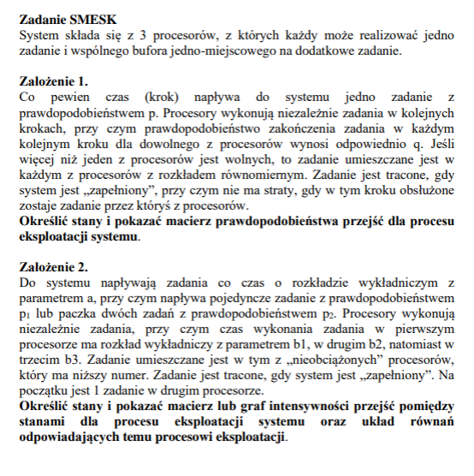

p3
j

h

 |  |  |  |  |  | a | 100
 |  |  |  |  |  | d | 0.37430707957
 |  |  |  |  |  | g | 1
 |  |  |  |  |  | h | 2
 |  |  |  |  |  | j | 3

 |  |  |  |  |  | p1 | 0.0076221466921
 |  |  |  |  |  | p2 | 0.17091156298
 |  |  |  |  |  | q | 0.54179187128
X={}

B,P1,P2,P3 | L | 0 | 1 | 2 | 3 | 12 | 13 | 23 | 123 | control (=0)
0,0,0,0 | 0 |  |  |  |  |  |  |  |  | 0
0,1,0,0 | 1 |  |  |  |  |  |  |  |  | 0
0,0,1,0 | 2 |  |  |  |  |  |  |  |  | 0
0,0,0,1 | 3 |  |  |  |  |  |  |  |  | 0
0,1,1,0 | 12 |  |  |  |  |  |  |  |  | 0
0,1,0,1 | 13 |  |  |  |  |  |  |  |  | 0
0,0,1,1 | 23 |  |  |  |  |  |  |  |  | 0
0,1,1,1 | 123 |  |  |  |  |  |  |  |  | 0

 |  |  |  |  |  |  |  |  |  | p'0(t)=
 |  |  |  |  |  |  |  |  |  | p'1(t)=
 |  |  |  |  |  |  |  |  |  | p'2(t)=
 |  |  |  |  |  |  |  |  |  | p'3(t)=
 |  |  |  |  |  |  |  |  |  | p'12(t)=
 |  |  |  |  |  |  |  |  |  | p'13(t)=
 |  |  |  |  |  |  |  |  |  | p'23(t)=
 |  |  |  |  |  |  |  |  |  | p'123(t)=

